表紙・改定履歴
Webダイレクト販売
運用者認証API 詳細設計書

© 2020 Sasuke Financial Lab Inc.

変 更 記 録
版数 REV. | 作成更新日 | 変 更 内 容 | 担 当
01 | 2020-10-30 | 初版 | 笠松
02 | 2020-11-02 | 11/2 修正 ・プロセス：パラメータチェックにおいて、「n文字以上」→「n文字を超過時」に 表現を修正 | 笠松
03 | 2020-12-01 | 12/1 修正 ・プロセス：運用者パスワード取得時に、削除フラグを追加。(パスワード世代管理のため) | 笠松
04 | 2020-12-02 | 12/2 修正 ・プロセス：２.２.ログイン試行回数のチェック処理を追加 ・プロセス：４.正常ログイン時にログイン試行回数をリセットする処理を追加 | 笠松
05 | 2021-01-26 | インターフェースおよびプロセスを修正 ・パスワードを取得した後、ハッシュ化させたものを比較し、認証を行うように変更 ・ログイン試行回数に関する記述を修正 ・文言や項目番号を処理に従う形で修正 | 笠松

インターフェース
詳細設計 |  |  | 大項目 | 小項目 | 詳細

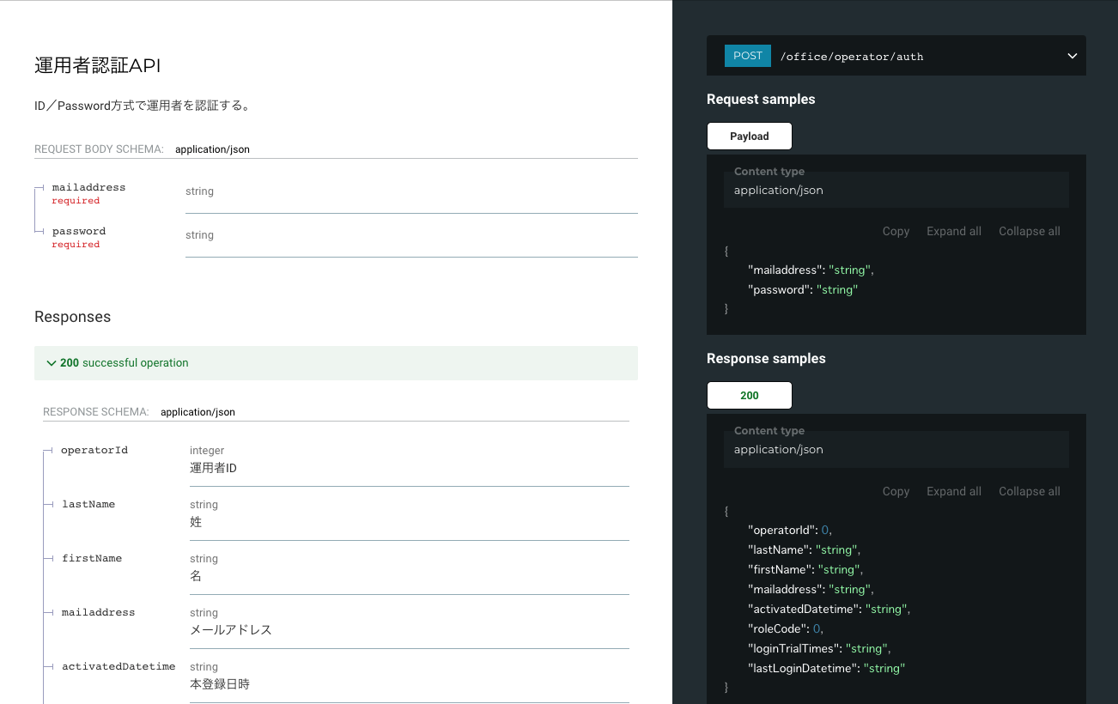

 | エラーコード
 |  | API共通定義書の「リクエスト・レスポンス仕様」シートを参照

プロセス
詳細設計 |  |  |  |  |  | 大項目 |  |  | 小項目 |  | 詳細

 | シーケンス
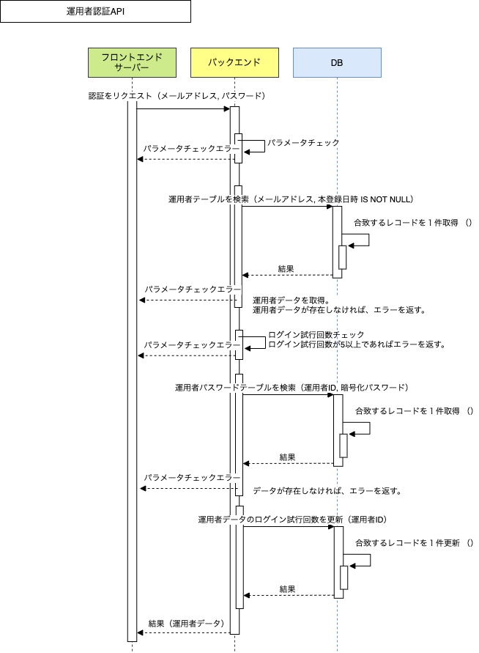

 | プロセス詳細
 | １． | パラメータチェック
 |  | 共通設計書のバリデーションルールを参照
 |  | 項目 |  |  |  |  |  | チェック内容 |  |  |  | 説明
 |  | メールアドレス |  |  |  |  |  | 未入力 |  |  |  | メールアドレスが未入力のとき
 |  |  |  |  |  |  |  | メールアドレス形式 |  |  |  | メールアドレスの形式が不適切な場合
 |  |  |  |  |  |  |  | 70文字を超過時 |  |  |  | メールアドレスが70文字を超過して入力されているとき
 |  | パスワード |  |  |  |  |  | 未入力 |  |  |  | パスワードが未入力のとき
 |  |  |  |  |  |  |  | パスワード形式 |  |  |  | パスワードの形式が不適切な場合

 | ２． | 運用者データ取得
 |  | メールアドレスで登録済み（本登録日時 IS NOT NULL）のユーザーを検索し、運用者DTO（表１）を1件取得する。
 |  | SQL |  |  |  |  |  |  |  | パラメータ |  |  |  | 説明
 |  | SELECT |  | 運用者.運用者ID
 |  |  |  | 運用者.姓
 |  |  |  | 運用者.名
 |  |  |  | 運用者.メールアドレス
 |  |  |  | 運用者.本登録日時
 |  |  |  | 運用者.権限コード
 |  |  |  | 運用者.ログイン試行回数
 |  |  |  | 運用者.最終ログイン日時
 |  |  |  | 運用者パスワード.パスワード
 |  | FROM |  | 運用者
 |  | INNER JOIN |  | 運用者パスワード
 |  |  |  | ON 運用者パスワード.運用者ID = 運用者.運用者ID
 |  | WHERE |  | 運用者.メールアドレス = 【値】 |  |  |  |  |  | 入力値.メールアドレス
 |  |  |  | 運用者.本登録日時 IS NOT NULL
 |  | LIMIT |  | 1

 |  | 表１．運用者DTO
 |  | 戻り値 |  |  | List<運用者DTO> |  |  |  | 備考
 |  | 項目名（和） |  |  |  |  | 項目名（英） | 型 | パラメータ |  |  |  | 説明
 |  | 運用者ID |  |  |  |  | operatorId | int | SQL結果.運用者.運用者ID
 |  | 姓 |  |  |  |  | lastName | string | SQL結果.運用者.姓
 |  | 名 |  |  |  |  | firstName | string | SQL結果.運用者.名
 |  | メールアドレス |  |  |  |  | mailaddress | string | SQL結果.運用者.メールアドレス
 |  | 本登録日時 |  |  |  |  | activatedDatetime | string | SQL結果.運用者.本登録日時
 |  | 権限コード |  |  |  |  | roleCode | int | SQL結果.運用者.権限コード
 |  | ログイン試行回数 |  |  |  |  | loginTrialTimes | string | SQL結果.運用者.ログイン試行回数
 |  | 最終ログイン日時 |  |  |  |  | lastLoginDatetime | string | SQL結果.運用者.最終ログイン日時
 |  | パスワード |  |  |  |  | password | string | SQL結果.運用者パスワード.パスワード

 |  | 運用者データ件数が0件の場合、パラメータチェックエラーを返却する。
 |  | エラー応答内容
 |  | エラー種別 |  |  |  |  | エラーレベル | メッセージ
 |  | パラメータチェックエラー |  |  |  |  | info | 指定のメールアドレスの運用者が存在しません。

 | ３． | 運用者パスワードをチェック
 |  | ３．１． | ログイン試行回数のチェックを行い、閾値：５以上であればパラメータチェックエラーを返却する。
 |  | エラー応答内容
 |  | エラー種別 |  |  |  |  | エラーレベル | メッセージ
 |  | ログイン試行上限超過 |  |  |  |  | info | ログイン試行回数の上限を超過しました。
 |  | ※ログイン試行回数は定数で定義する。

 |  | ３．２． | 入力値.パスワードとList<運用者DTO>.パスワードをそれぞれbcryptでハッシュ化し、
 |  |  | 同じ値でなければ、ログイン試行回数をインクリメントした上でエラーを返す。
 |  | SQL |  |  |  |  |  |  |  | パラメータ |  |  |  | 説明
 |  | UPDATE |  | 運用者
 |  | SET |  | 運用者.ログイン試行回数 = 【値】 |  |  |  |  |  | List<運用者DTO>.パスワード + 1
 |  | WHERE |  | 運用者.運用者ID = 【値】 |  |  |  |  |  | 入力値.運用者ID

 |  | エラー応答内容
 |  | エラー種別 |  |  |  |  | エラーレベル | メッセージ
 |  | 入力情報誤り |  |  |  |  | info | メールアドレスまたはパスワードが間違っています。

 | ４． | 運用者のログイン試行回数をリセット(0で更新)し、ログイン最終日時を現在日時で更新する。
 |  | SQL |  |  |  |  |  |  |  | パラメータ |  |  |  | 説明
 |  | UPDATE |  | 運用者
 |  | SET |  | 運用者.ログイン試行回数 = 【値】 |  |  |  |  |  | 0
 |  |  |  | 運用者.最終ログイン日時 = 【値】 |  |  |  |  |  | 現在日時
 |  | WHERE |  | 運用者.運用者ID = 【値】 |  |  |  |  |  | 入力値.運用者ID

 | ５． | （正常系）運用者DTO（表１）からパスワードを削除したものをレスポンスとして返却して処理終了

